T17 Graph 1
Graphique 1 – Évolution des encours des fonds d’épargne salariale et d’épargne retraite entre 2009 et 2022 (en milliards d’euros)
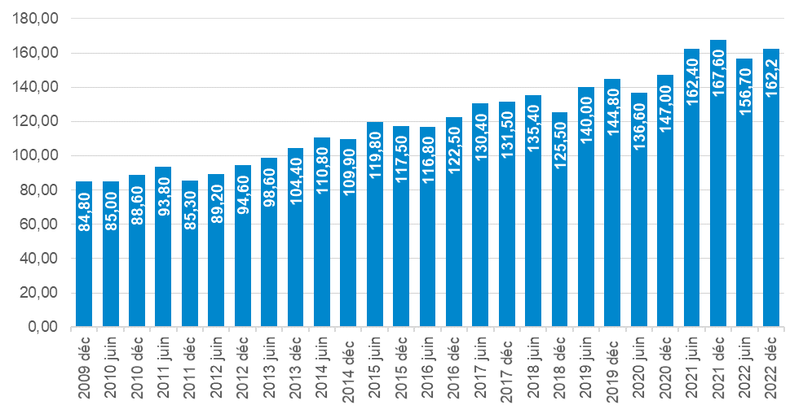

Source : AFG (2023), « L’épargne salariale et l’épargne retraite d’entreprise collective. Données d’enquête à fin 2022 », Etudes Eco, mars, p. 2

T18 Graph 2
Graphique 2 – Évolution de l’encours en actionnariat salarié (en milliards d’euros)

 | Encours de l'actionnariat salarié
2013 | 42.804
2015 | 45.825
2017 | 51.285
2019 | 50.68
2021 | 62.012
2022 | 61.636

Source : calculs d’après AFG (2023), « L’épargne salariale et l’épargne retraite d’entreprise collective. Données d’enquête à fin 2022 », Etudes Eco, mars

T18 Graph 3
Graphique 3 – Nombre d’opérations d’actionnariat salarié collectives dans le SBF 120

 | Opérations SBF 120 | Moyenne
2011 | 27 | 32
2012 | 28 | 32
2013 | 24 | 32
2014 | 28 | 32
2015 | 24 | 32
2016 | 33 | 32
2017 | 29 | 32
2018 | 40 | 32
2019 | 38 | 32
2020 | 35 | 32
2021 | 41 | 32
2022 | 39 | 32

Source : Eres (2023), « Le capital détenu par les salariés actionnaires du SBF 120 frôle les 3 % », juin

T21 Tableau 5
Tableau 5 – Nombre et proportion de sociétés dont le conseil comprend des représentants des salariés

 | Nombre et proportion de sociétés dont le conseil comprend : | SBF 120 |  | CAC 40
 |  | Assemblée 2022 | Assemblée 2023 | Assemblée 2022 | Assemblée 2023
 | Uniquement des administrateurs représentant les salariés | 55 | 55 | 17 | 17
 | Uniquement des administrateurs représentant des salariés actionnaires | 0 | 0 | 0 | 0
 | À la fois des administrateurs représentant les salariés actionnaires et des administrateurs représentant les salariés | 30 | 30 | 17 | 17
 | Total | 85 | 85 | 34 | 34

Les deux sous-échantillons précédents sont réduits afin de considérer uniquement les sociétés qui sont concernées par la loi Pacte (exclusion des holdings, des sociétés de droit étranger ou ayant un nombre de salariés inférieur au seuil d’application de la loi) et qui y sont conformes (soit 34 sociétés sur 35 pour le CAC 40 et 84 sur 87 pour le SBF 120). Les deux sous-échantillons sont ainsi ramenés à 34 sociétés pour le CAC 40 et à 84 sociétés pour le SBF 120 en 2023. Il apparaît ainsi qu’un nombre conséquent de sociétés possèdent des conseils qui comprennent à la fois des administrateurs représentant les salariés actionnaires et des administrateurs représentant les salariés. Il est à noter que tous ces chiffres sont stables par rapport à 2022 (y compris la proportion de sociétés conformes).

Source : HCGE, Rapport annuel 2023, à paraître

T21 Graph 4
Graphique 4 – Présence des représentants des salariés dans les comités spécialisés des conseils des sociétés du SBF120

 |  | Conseils avec au moins un administrateur salarié dans le(s) comité(s) | Administrateur salarié présent dans le conseil mais pas dans le comité | Conseils sans administrateur salarié | Sans comité spécialisé
comité de rémunération | 2019 | 55% | 28% | 16% | 1%
 | Jun-23 | 82% | 14% | 4%
comité RSE | 2019 | 28% | 28% | 45%
 | Jun-23 | 54% | 42% | 4%
Tous comités confondus | 2019 | 66% | 16% | 17%
 | Jun-23 | 84% | 13% | 4%

 | Conseils avec au moins un administrateur salarié dans le(s) comité(s) | Administrateur salarié présent dans le conseil mais pas dans le comité | Conseils sans administrateur salarié | Sans comité spécialisé
2019 | 55% | 28% | 16% | 1%
juin-23 | 82% | 14% | 4%
2019 | 28% | 28% | 45%
juin-23 | 54% | 42% | 4%
2019 | 66% | 16% | 17%
juin-23 | 84% | 13% | 4%
Note : les comités de rémunération, RSE, d’audit ou de nomination (nous n’exposons dans ce graphique que deux des comités) sont des comités du conseil d’administration (par opposition aux comités existants au niveau de l’exécutif). Tout ou partie des administrateurs peuvent être présents dans ces comités thématiques. Ainsi, une entreprise peut : avoir un administrateur salarié dans le(s) comité(s), avoir un administrateur salarié dans le conseil mais pas dans le(s) comité(s), ou n’avoir aucun administrateur salarié. On entend par « administrateur salarié » un administrateur qui représente les salariés ou un administrateur qui représente les salariés actionnaires. Ces deux types d’administrateurs salariés peuvent cependant avoir des intérêts et des profils différents.
Champ : sur 98 sociétés du SBF 120 en 2019 et 85 sociétés du SBF 120 en 2023.
Source : Ethics & Boards (2023), baromètre à paraître

T3 Graph 5
Graphique 5 – Écart entre le nombre d’entreprises en dessous (n-1 ; n-2) et au-dessus (n ; n+1) des seuils de 11, 20, 50 et 250 salariés, de 2018 à 2022

 |  | Seuil de 11 | Seuil de 20 | Seuil de 50 | Seuil de 250
 | 2018 | 51 | 28 | 18 | -8
 | 2019 | 49 | 29 | 26 | 1
 | 2020 | 51 | 24 | 17 | -3
 | 2021 | 51 | 23 | 15 | -1
 | 2022 | 48 | 22 | 13 | -21

Source : France Stratégie, à partir des données de l’Acoss

T7 Graph 6
Graphique 6 – Collecte nette en assurance-vie (en milliards d’euros)

2010 | 51.1 | 2010 | 2011 | 2012 | 2013 | 2014 | 2015 | 2016 | 2017 | 2018 | 2019 | 2020 | 2021 | 2022
2011 | 7.7 | 51.1 | 7.7 | -6.3 | 10.8 | 22.6 | 23.5 | 17 | 8.3 | 21.5 | 21.9 | -2.4 | 22.4 | 14.3
2012 | -6.3
2013 | 10.8
2014 | 22.6
2015 | 23.5
2016 | 17
2017 | 8.3
2018 | 21.5
2019 | 21.9
2020 | -2.4
2021 | 22.4
2022 | 14.3

Source : France Stratégie, d’après France Assureurs

T14 Graph 7
Graphique 7 – Nombre des points de contact du réseau de La Poste depuis 2017

 | Bureaux de poste | Agences postales | Points relais
2017 | 8554 | 5917 | 2627
2018 | 8290 | 6054 | 2739
2019 | 7948 | 6184 | 2888
2020 | 7682 | 6337 | 2982
2021 | 7496 | 6441 | 3084
2022 | 6965 | 6926 | 3364

Source : Arcep (2023), « Caractéristiques de l’encadrement pluriannuel des tarifs des prestations du service universel postal sur la période 2024-2025 », consultation publique (27 avril 2023 – 25 mai 2023), diffusée le 27 avril, p. 13

T16 Graph 8
Graphique 8 – Évolution des projets d’investissements étrangers et des emplois associés en France entre 2014 et 2022

 | Projets | Emplois (échelle de droite)
2014 | 1014 | 26535
2015 | 962 | 33692
2016 | 1117 | 30108
2017 | 1297 | 33474
2018 | 1323 | 30302
2019 | 1468 | 39542
2020 | 1215 | 34567
2021 | 1607 | 45008
2022 | 1725 | 58810

Source : Business France (2023), Bilan des investissements internationaux en France. Édition 2022, p. 16

T16 Graph 9
Graphique 9 – Principaux secteurs concernés par les autorisations IEF (Investissements étrangers en France) en 2022

 | Colonne1
Infrastructures, biens ou services essentiels | 51.90%
Activités sensibles par nature (principalement défense et sécurité) | 23.70%
Activités mixtes (relevant des deux autres activités à la fois) | 24.40%

Source : Direction générale du Trésor (2023), Contrôle des investissements étrangers en France. Rapport annuel 2023, mai, p. 6

T16 Graph 10
Graphique 10 – Évolution de l’Indice de restrictivité des investissements directs étrangers entre 1997 et 2020

LOCATION | INDICATOR | SUBJECT | MEASURE | FREQUENCY | TIME1997 | TIME2020
AUT | FDIRESTR | TOT | RESTR | A | 0.158 | 0.106
BEL | FDIRESTR | TOT | RESTR | A | 0.148 | 0.04
CZE | FDIRESTR | TOT | RESTR | A | 0.046 | 0.01
DNK | FDIRESTR | TOT | RESTR | A | 0.038 | 0.033
FIN | FDIRESTR | TOT | RESTR | A | 0.178 | 0.019
FRA | FDIRESTR | TOT | RESTR | A | 0.055 | 0.045
DEU | FDIRESTR | TOT | RESTR | A | 0.03 | 0.023
GRC | FDIRESTR | TOT | RESTR | A | 0.071 | 0.032
HUN | FDIRESTR | TOT | RESTR | A | 0.154 | 0.029
IRL | FDIRESTR | TOT | RESTR | A | 0.05 | 0.043
ITA | FDIRESTR | TOT | RESTR | A | 0.058 | 0.052
KOR | FDIRESTR | TOT | RESTR | A | 0.532 | 0.135
LUX | FDIRESTR | TOT | RESTR | A | 0.004 | 0.004
NLD | FDIRESTR | TOT | RESTR | A | 0.02 | 0.015
POL | FDIRESTR | TOT | RESTR | A | 0.165 | 0.072
PRT | FDIRESTR | TOT | RESTR | A | 0.043 | 0.007
SVK | FDIRESTR | TOT | RESTR | A | 0.067 | 0.049
ESP | FDIRESTR | TOT | RESTR | A | 0.036 | 0.021 | Source : données OCDE
SWE | FDIRESTR | TOT | RESTR | A | 0.079 | 0.059
USA | FDIRESTR | TOT | RESTR | A | 0.089 | 0.089
CHN | FDIRESTR | TOT | RESTR | A | 0.625 | 0.214
EST | FDIRESTR | TOT | RESTR | A | 0.076 | 0.018
SVN | FDIRESTR | TOT | RESTR | A | 0.1 | 0.007
OAVG | FDIRESTR | TOT | RESTR | A | 0.127 | 0.063

T22 Graph 11
Graphique 11 – Nombre de factures échangées sur Chorus Pro de 2018 à 2021 (en milliers)

 | Chorus Pro 2018 | Chorus Pro 2019 | Chorus Pro 2020 | Chorus Pro 2021
janvier | 1499 | 3139.1 | 4236 | 4814.4
février | 1796 | 2982.1 | 4352.1 | 4844.5
mars | 2195.8 | 3698.7 | 4437.1 | 5985.8
avril | 2069.3 | 3272.4 | 3220.5 | 5246
mai | 2024.9 | 3561.5 | 2844.5 | 5167.7
juin | 2398.6 | 3817.5 | 4244.3 | 6101.2
juillet | 2320.2 | 3927 | 4510.6 | 5711.1
août | 1924 | 3023.1 | 3512.8 | 4416
septembre | 2429.7 | 3897.4 | 4950.7 | 5759.8
octobre | 2851.9 | 4726.5 | 5815.5 | 6486.6
novembre | 3012.7 | 4609.3 | 5817.4 | 6362.5
décembre | 2618.5 | 4538.7 | 5223.7 | 6716.7

Source : Communauté Chorus Pro (2022), « Chorus Pro : 2021, l’année de tous les records ! », janvier

